关系图
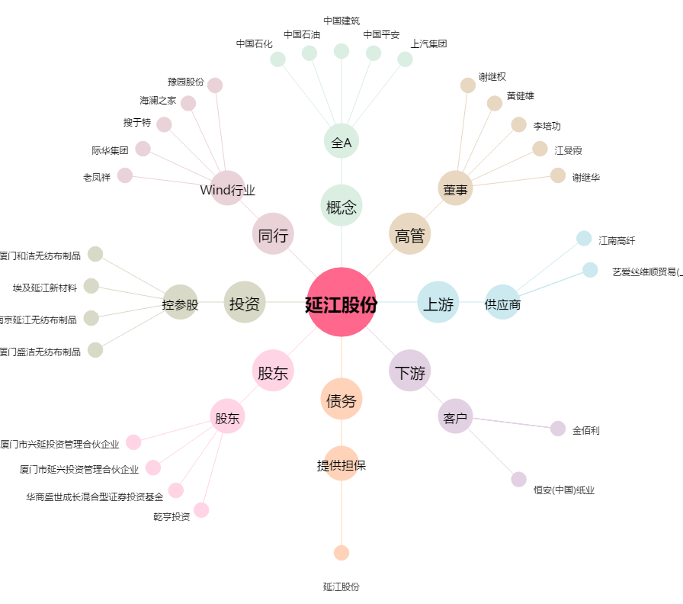
延江股份[300658.SZ] - 关系概览图

